progr. eisen, type 2
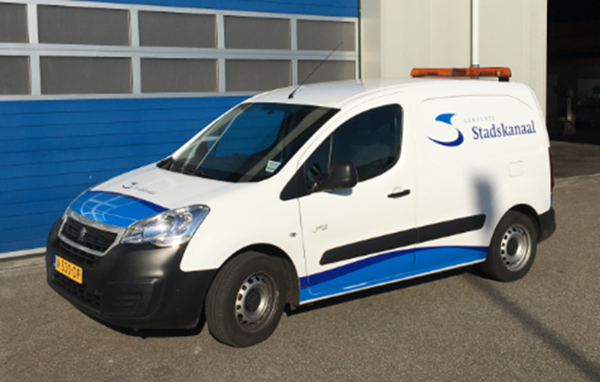

 | Programma van eisen bestelauto Lichte bedrijfswagen.
 | (of een gelijkwaardig model)

 | BIJLAGE J: DIESEL LICHTE BEDRIJFSWAGEN, TYPE 2

 |  |  | Ja
 |  |  | Nee
DIESEL LICHTE BEDRIJFSWAGEN, TYPE 2
Eis nr. | Omschrijving eis | Akkoord
 | Algemeen geldende eisen
T2, E-1 | Het voertuig wordt geleverd in de kleur RAL 9010 wit
T2, E-2 | De opdrachtnemer dient het voertuig af te leveren met alle relevante (instructie) voorschriften in de Nederlandse taal.
T2, E-3 | Het voertuig voldoet bij aflevering aan alle Nederlandse en Europese wetgeving en voorschriften.
T2, E-4 | De gewichtsverdeling van het voertuig is zodanig dat bij elke manier van beladen aan de Nederlandse en Europese wetgeving voldoet.
T2, E-5 | Bij alle functionele bedieningselementen staan duidelijke en herkenbare slijtvaste symbolen of opschriften in de Nederlandse of Engelse taal.
T2, E-6 | Het voertuig is nieuw en heeft een levensduur van minimaal 5 jaar.
T2, E-7 | De leverancier levert het voertuig af met een training bediening en het klein dagelijks onderhoud.
 | Eisen met betrekking tot onderhoud
T2, E-8 | Binnen een reisafstand van één uur worden de voertuigen door de opdrachtgever gebracht voor het uitvoeren van onderhoud bij de opdrachtnemer. Mocht de reistijd langer zijn of het voertuig om welke reden dan ook niet meer zelfstandig kunnen rijden dan zijn de kosten van transport voor rekening van de opdrachtnemer. Deze kosten zijn in de offerte opgenomen.
T2, E-9 | Klein dagelijks onderhoud voert de opdrachtgever zelf uit. Bij het indienen van de offerte is ook een beschrijving toegevoegd van het uit te voeren klein dagelijks onderhoud. Het uitvoeren van het klein dagelijks onderhoud leidt niet tot enige beperking van de garantie of wat dan ook.
T2, E-10 | De Operationele leasetarieven zijn all-in. Inclusief, niet limitatief, arbeidskosten, materiaal, werkplaats, transport, het gebruik van service gebonden software en andere bijkomende kosten.
T2, E-11 | Opdrachtnemer heeft een servicedienst die op werkdagen van 08:00-17:00 uur bereikbaar is. De reactietijd (monteur aanwezig op locatie) na het doen van een serviceverzoek is maximaal 1 uur.
T2, E-12 | Beschikbaarheid. De voertuigen mogen voor het uitvoeren van regulier onderhoud, reparaties, garanties, etc. maximaal 1 werkdag niet beschikbaar zijn voor opdrachtgever. Indien het noodzakelijk is dat deze periode, binnen de garantietermijn, langer duurt of moet duren zal inschrijver een gelijkwaardig vervangend voertuig aanbieden en beschikbaar stellen. Bij langer dan 3 dagen vervoer gratis.
T2, E-13 | Opdrachtnemer garandeert gedurende de gehele gebruiksduur van het voertuig (dus ook na de garantieperiode) dat alle onderdelen die nodig zijn voor 90% van de reparaties en onderhoudswerkzaamheden binnen 24 uur worden geleverd.
T2, E-14 | De technische ondersteuning en onderdelenvoorziening zijn gedurende 5 jaar na levering van het voertuig gewaarborgd.
T2, E-15 | Documentatie zoals gebruikershandleidingen en technische documentatie dienen kosteloos ter beschikking te worden gesteld in de Nederlandse taal. Het betreft minimaal twee analoge versies en een digitaal pdf-bestand.
 | Eisen aan Cabine en Laadruimte
T1, E-16 | Het voertuig is voorzien van een enkele cabine en beschikt over twee volwaardige zitplaatsen.
T1, E-17 | Het voertuig is voorzien van twee portierdeuren, een schuifdeur aan de rechterzijde en twee openslaande deuren aan de achterzijde.
T1, E-18 | Het stuur bevindt zich aan de linkerzijde en deze dient in hoogte verstelbaar te zijn en bij voorkeur in alle richtingen.
T1, E-19 | De zijspiegels zijn vanuit de cabine verstelbaar.
T1, E-20 | Het voertuig is voorzien van een DAB+ radio met een bluetooth voorziening t.b.v. het aansluiten van een telefoon.
T1, E-21 | De bekleding van de stoelen is uitgevoerd in skai leer, slijtvast, eenvoudig te reinigen en geschikt voor intensief gebruik.
T1, E-22 | In de cabine bevindt zich een 12V-aansluiting.
T1, E-23 | Het voertuig is voorzien van elektrische op afstand bedienbare deurvergrendeling.
T1, E-24 | Bij het voertuig worden drie sleutels geleverd, waarvan met twee de deuren op afstand te openen zijn.
T1, E-25 | De voorstoel en bijrijdersstoel zijn voorzien van hoofdsteunen.
T1, E-26 | De ramen in de portierdeuren van de cabine zijn elektrisch bedienbaar.
T1, E-27 | De cabine is voorzien van rubberen matten.
T1, E-28 | In de cabine bevinden zich een goedgekeurde 2 kg brandblusser, gevarendriehoek en een set reservelampen.
T1, E-29 | Het voertuig is voorzien van stuurbekrachtiging, climate-control en airconditioning, parkeersensoren en achteruitrijlamp.
T1, E-30 | Het voertuig heeft een minimale laadruimte van 190x150x135. De laadruimte wordt opgegeven in de kolom beschrijving.
T1, E-31 | De laadruimte is voorzien van een stevige vloer (18 mm betonplex) en betimmerde zijwanden (9 mm betonplex).
T1, E-32 | De laadruimte is voorzien van een vastzetinrichting (ogen) in de laadvloer en/of zijwanden.
T1, E-33 | Laadruimte moet leeg zijn.
T1, E-34 | De laadruimte is voorzien van verlichting die wordt ingeschakeld bij het openen van de schuifdeur en/of de achterdeuren.
 | Technische eisen (aandrijving, chassis, afmetingen, overige)
T2, E-35 | Het voertuig is voorzien van een led lichtbalk op het dak
T2, E-36 | Het voertuig heeft een diesel/GTL aandrijving. Emissie E6 D
T2, E-37 | Het voertuig is voorzien van een dieselmotor welke minimaal vermogen heeft van 75PK.
T2, E-38 | Het voertuig is voorzien van een automatische versnellingsbak.
T2, E-39 | Het voertuig is voorzien van een ABS remsysteem.
T2, E-40 | De voertuigen zijn nieuw en ongebruikt. Ze hebben een productiedatum vanaf 2021.
T2, E-41 | Het voertuig is voorzien van een trekhaak. Opdrachtnemer vermeld het trekvermogen en de toegestane kogeldruk van het voertuig in de kolom beschrijving.
T2, E-42 | Het voertuig is voorzien van een volwaardig reservewiel (gelijkwaardig aan de banden gemonteerd onder het voertuig) en krik in het laadruim.
T2, E-43 | Het voertuig is voorzien van All-season banden van A-kwaliteit.
T2, E-44 | Het voertuig is voorzien van een trekhaak. Opdrachtnemer vermeld het trekvermogen en de toegestane kogeldruk van het voertuig in de kolom beschrijving.
T2, E-45 | Het voertuig is voorzien van een volwaardig reservewiel (gelijkwaardig aan de banden gemonteerd onder het voertuig) en krik in het laadruim.
T2, E-46 | Het voertuig is geschikt om te besturen met rijbewijs B. Opdrachtnemer vermeldt wettelijk toegestane gewicht (GVW) in de kolom beschrijving.
T2, E-47 | Het minimale laadgewicht is 600-800 kg. Opdrachtnemer vermeld het toegestane laadvermogen in de kolom beschrijving.

